DASHBOARD
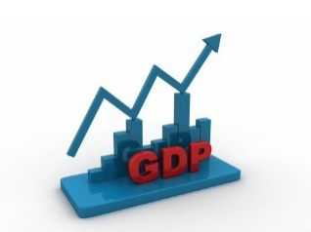  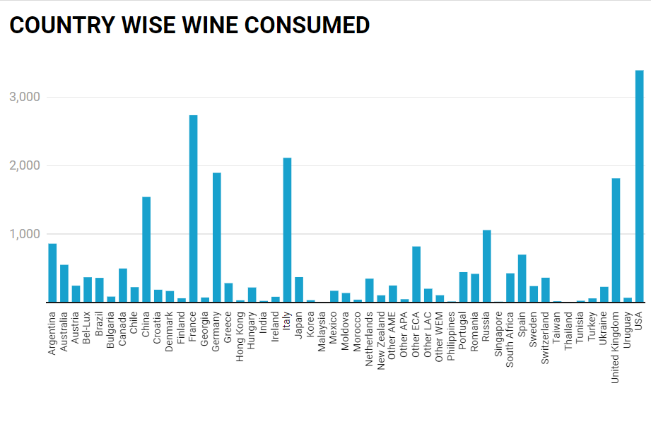 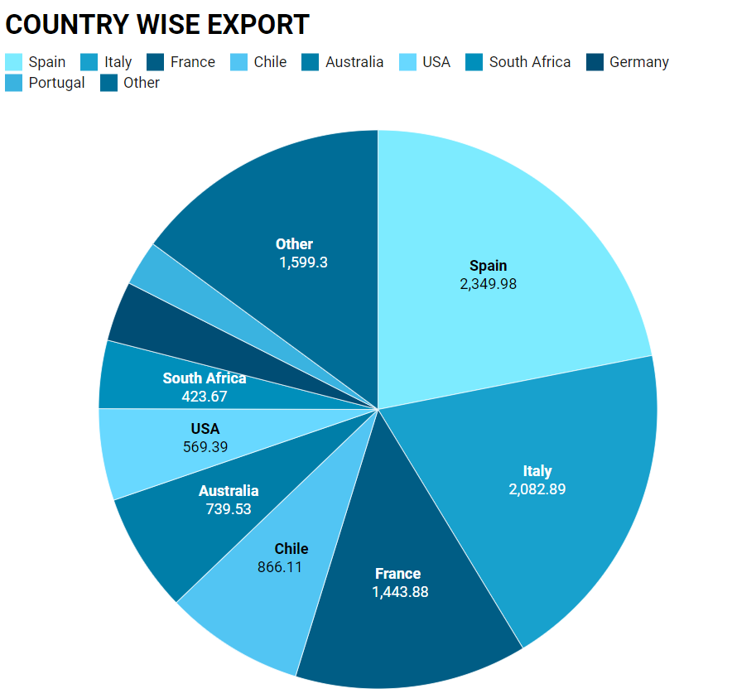
WINE SHOP

IndeX Of WINE
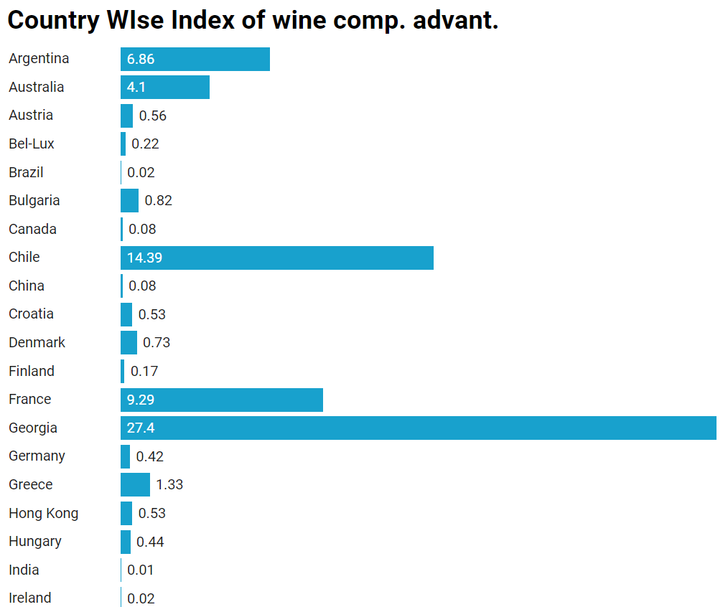
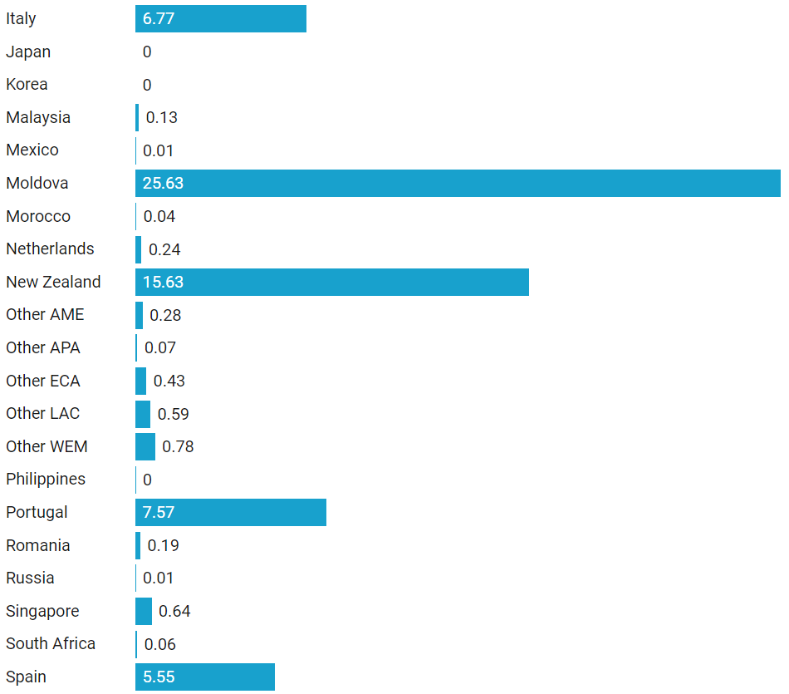
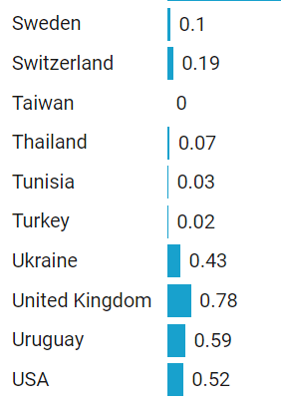
Country | Index of wine comp. advant.
Algeria | 4.875692773164232
Argentina | 6.858388614527736
Australia | 4.096115672410886
Austria | 0.5576194779421896
Bel-Lux | 0.21531580768329578
Brazil | 0.016951331855751057
Bulgaria | 0.8184224660440522
Canada | 0.07990558995649591
Chile | 14.394248302454884
China | 0.08334520994570006
Croatia | 0.5253334845632739
Denmark | 0.7337878971081148
Finland | 0.17129636649470417
France | 9.290973031294005 | Visulaization:- | https://datawrapper.dwcdn.net/aj7SP/1/
Georgia | 27.402233221660367 | Notes:-
Germany | 0.42196220199194556
Greece | 1.3289687286711034
Hong Kong | 0.5262029658903629
Hungary | 0.43828843753662994
India | 0.011464898309793893
Ireland | 0.018977819586506017
Italy | 6.774276824411731
Japan | 0.0011879956357884692
Korea | 0.0004239534502386943
Malaysia | 0.1312345120643373
Mexico | 0.007391323799608898
Moldova | 25.62713114046095
Morocco | 0.03564739759742023
Netherlands | 0.23680448984382285
New Zealand | 15.62524096484673
Other AME | 0.2759530240531724
Other APA | 0.07056782296414544
Other ECA | 0.43141811022589456
Other LAC | 0.5892595281222540
Other WEM | 0.7769163968062618
Philippines | 0.004402326795495332
Portugal | 7.567731250603223
Romania | 0.18920857652708856
Russia | 0.010267629711280325
Singapore | 0.636920370654543
South Africa | 0.061201766290707504
Spain | 5.547238853297131
Sweden | 0.1010662699324902
Switzerland | 0.18773291292705854
Taiwan | 0.0005205347126128186
Thailand | 0.07056782296414543
Tunisia | 0.027637674143510548
Turkey | 0.021766604393102768
Ukraine | 0.43141811022589455
United Kingdom | 0.7769163968062617
Uruguay | 0.5892595281222539
USA | 0.5208305688012691

COUNTRY WISE Import
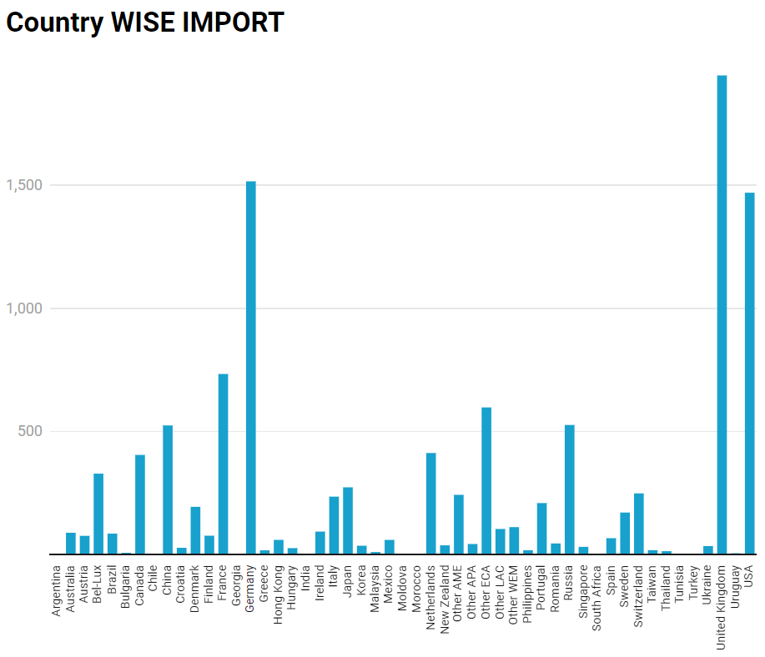
Country | Wine import vol. (ML)
Algeria | 9.080043333333332
Argentina | 3.9151403333333334
Australia | 88.54 | VISUALIZATION:- | https://datawrapper.dwcdn.net/Alz3O/1/
Austria | 75.9485 | NOTES:-
Bel-Lux | 328.6666666666667
Brazil | 85.05266666666667
Bulgaria | 7.047495666666666
Canada | 404.68233333333336
Chile | 2.3006666666666664
China | 524.5536666666667
Croatia | 27.444016
Denmark | 193.81500000000003
Finland | 76.5415
France | 733.41
Georgia | 0.18400000000000002
Germany | 1516.1046666666668
Greece | 17.271333333333335
Hong Kong | 59.613
Hungary | 26.115916
India | 3.665333333333333
Ireland | 93.315
Italy | 235.24711533333334
Japan | 273.0449776666666
Korea | 35.813591333333335
Malaysia | 10.234472333333333
Mexico | 59.458561333333336
Moldova | 0.7996196666666666
Morocco | 2.322775666666667
Netherlands | 412.531
New Zealand | 37.47533333333333
Other AME | 242.56782307674155
Other APA | 42.83813253214518
Other ECA | 597.673505877604
Other LAC | 103.88810865299479
Other WEM | 111.46954032845052
Philippines | 17.41333333333333
Portugal | 209.132843017578
Romania | 45.02866733333334
Russia | 526.3683333333333
Singapore | 31.217163333333332
South Africa | 2.588
Spain | 66.49262566666665
Sweden | 170.69348100000002
Switzerland | 248.49033333333333
Taiwan | 17.7855
Thailand | 13.751000000000001
Tunisia | 0.21337466666666663
Turkey | 3.007
Ukraine | 34.485
United Kingdom | 1946.227
Uruguay | 5.138294292602539
USA | 1469.9120000000003

COUNTRY wise CROPLAND
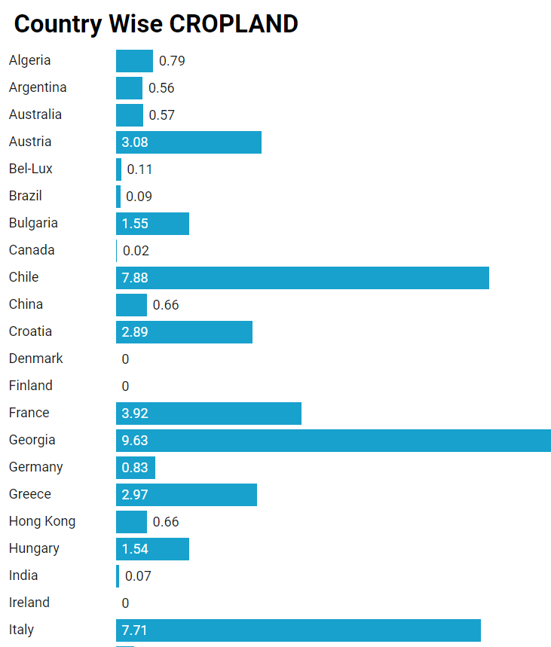
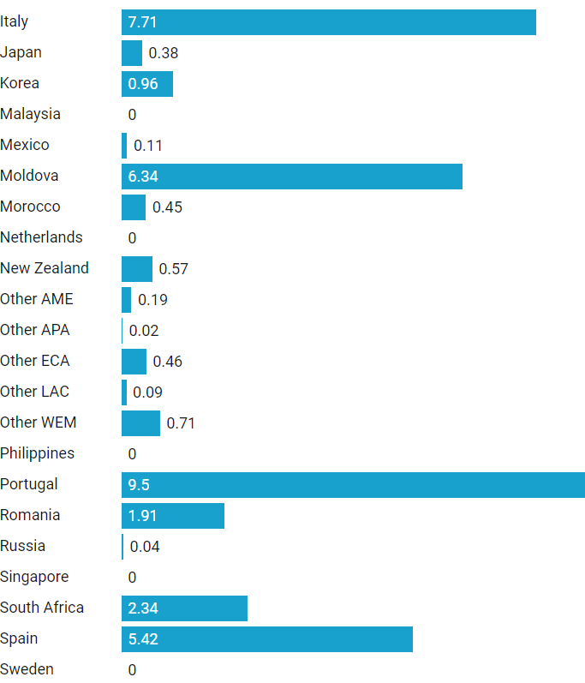
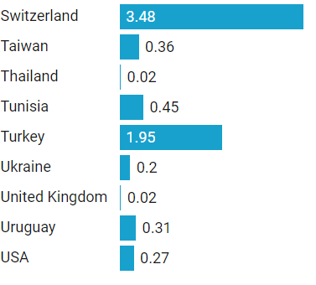
Country | Cropland under vines (%)
Algeria | 0.7868230833037091
Argentina | 0.5631840796019901
Australia | 0.5708488786284286
Austria | 3.077699364855328
Bel-Lux | 0.11198208286674133
Brazil | 0.09100463107323101
Bulgaria | 1.549958483254913
Canada | 0.02210991787744788
Chile | 7.880412371134021
China | 0.6564245810055866
Croatia | 2.8900112233445565
Denmark | 0
Finland | 0
France | 3.922786316824509
Georgia | 9.627228525121556
Germany | 0.8288471094914693 | VISUALIZAION:- | https://datawrapper.dwcdn.net/bAXJe/1/
Greece | 2.974496644295302 | NOTES:-
Hong Kong | 0.6564245810055867
Hungary | 1.5424209378407852
India | 0.07008738781294284
Ireland | 0
Italy | 7.707488214011622
Japan | 0.38282805930515607
Korea | 0.9639266706091072
Malaysia | 0
Mexico | 0.10596026490066225
Moldova | 6.339497392128971
Morocco | 0.45246038365304414
Netherlands | 0
New Zealand | 0.5708488786284287
Other AME | 0.1851851851851852
Other APA | 0.017272727272727273
Other ECA | 0.45882352941176474
Other LAC | 0.09183673469387754
Other WEM | 0.7142857142857143
Philippines | 0
Portugal | 9.49602122015915
Romania | 1.9069868521134414
Russia | 0.03608024245922933
Singapore | 0
South Africa | 2.3358490566037737
Spain | 5.416569699790552
Sweden | 0
Switzerland | 3.4835680751173705
Taiwan | 0.3625
Thailand | 0.02112676056338028
Tunisia | 0.4472477064220183
Turkey | 1.9508018710324089
Ukraine | 0.1974629009095261
United Kingdom | 0.023988531379420197
Uruguay | 0.30612244897959184
USA | 0.266276517922458
Grand Total

COUNTRY WISE GDP
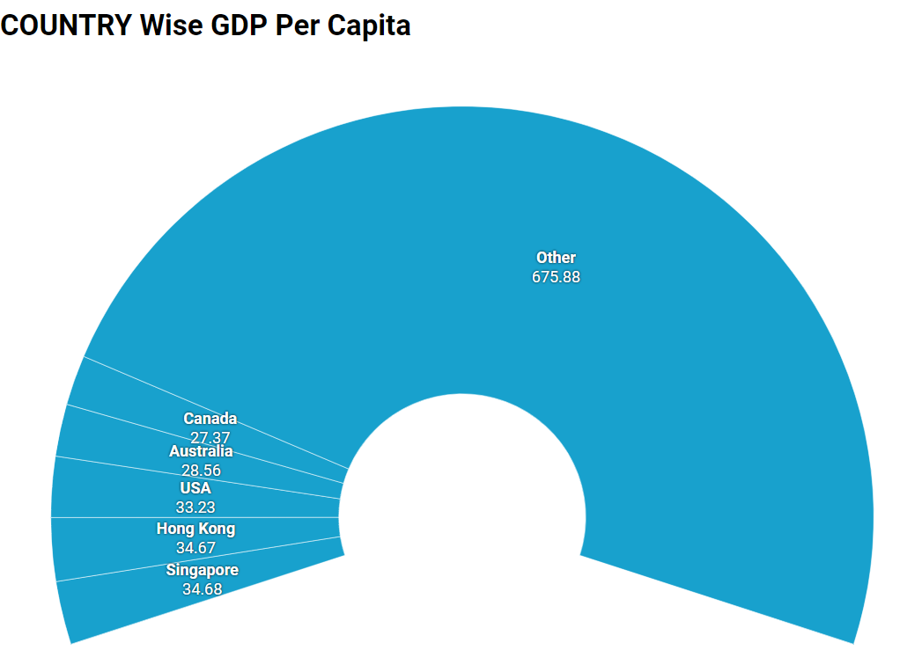
Country | GDP per capita ('000 US$)
Algeria | 3.9888203469729935
Argentina | 10.92933681127368
Australia | 28.560695941008614
Austria | 25.176822458047088
Bel-Lux | 24.383626356678732
Brazil | 7.4396195003006005
Bulgaria | 9.392300362650284
Canada | 27.369350323926284
Chile | 16.47446267326636
China | 10.977409296027771
Croatia | 9.525364936363143
Denmark | 24.505576956623095
Finland | 23.292219005021874
France | 22.309864055872115
Georgia | 7.572219329422943 | Visualization:- | https://datawrapper.dwcdn.net/O8wxl/1/
Germany | 21.98649521935626 | Note:-
Greece | 11.992789012740388
Hong Kong | 34.67089905446456
Hungary | 8.862036517230893
India | 4.354125515438566
Ireland | 25.338996968266734
Italy | 17.849277612307983
Japan | 22.82518979009412
Korea | 24.22911709416324
Malaysia | 12.41987857287296
Mexico | 8.66934152858415
Moldova | 4.9565027298225806
Morocco | 4.712865176862368
Netherlands | 24.792244515061043
New Zealand | 20.869901207635326
Other AME | 11.128507231579529
Other APA | 10.638901107876756
Other ECA | 4.335924160689860
Other LAC | 13.47795138464398
Other WEM | 25.78038051741848
Philippines | 3.8061047426471815
Portugal | 13.452028090314641
Romania | 5.066289586780529
Russia | 9.422721067916294
Singapore | 34.67791321564746
South Africa | 5.583936114252171
Spain | 16.183854487512235
Sweden | 27.055643288793156
Switzerland | 26.718510269948677
Taiwan | 21.171656729131172
Thailand | 10.638901107876755
Tunisia | 6.870879599731823
Turkey | 11.128507231579528
Ukraine | 4.335924160689859
United Kingdom | 25.78038051741847
Uruguay | 13.47795138464397
USA | 33.23429301394558

Country Wise WINE PROD
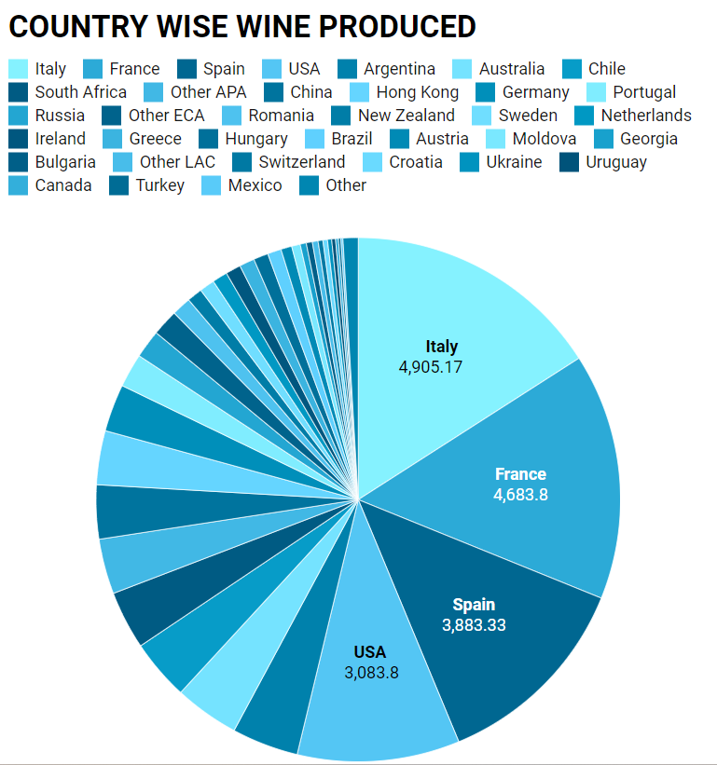
REGION | Country | Wine produced (ML)
AME | Algeria | 52
 | Morocco | 37
 | Other AME | 35
 | South Africa | 1107.3999999999999
 | Tunisia | 21.5
 | Turkey | 44.707
ANZ | Australia | 1229.1786666666667
 | New Zealand | 289.66666666666663
APA | China | 1025.1788247633642
 | Hong Kong | 1025.1788247633643
 | India | 21.20583097934723
 | Japan | 16.33066666666667
 | Korea | 16.33066666666668
 | Malaysia | 16.33066666666669
 | Other APA | 1048.5781017564798
 | Philippines | 16.33066666666670
 | Singapore | 16.33066666666671
 | Taiwan | 16.33066666666672 | Visulaization | https://datawrapper.dwcdn.net/NYOr3/1/
 | Thailand | 16.33066666666673
ECA | Bulgaria | 114.83333333333333
 | Croatia | 86.89999999999999 | Note:-
 | Georgia | 116.2
 | Hungary | 279.03333333333336
 | Moldova | 163.28333333333333
 | Other ECA | 500.3333333333333
 | Romania | 365.06666666666666
 | Russia | 536.6666666666666
 | Ukraine | 78.968
LAC | Argentina | 1264.5666666666666
 | Brazil | 261.06666666666666
 | Chile | 1152.5206666666666
 | Mexico | 39.36
 | Other LAC | 109
 | Uruguay | 72.5
USC | Canada | 54.88766666666667
 | USA | 3083.7999999999997
WEM | Austria | 207.28966666666665
 | Bel-Lux | 13.464666666666666
 | Denmark | 13.464666666666667
 | Finland | 13.464666666666668
 | Germany | 901.1666666666666
 | Greece | 288.1333333333333
 | Ireland | 288.1333333333334
 | Netherlands | 288.1333333333335
 | Other WEM | 14
 | Sweden | 288.1333333333336
 | Switzerland | 91.12166666666667
 | United Kingdom | 4.175
WEX | France | 4683.799999999999
 | Italy | 4905.166666666667
 | Portugal | 642.3000000000001
 | Spain | 3883.3333333333335

REPORT
